Комплектация для ПВХ
Комплектация для ПВХ и ТПО мембран

Марка материала | Толщина, | Фото | Размер | Ед. измер | Категория готовности к отгрузке | Цена (с НДС) , руб. | Применение
 | мм |  | Упаковка
Герметик ТехноНИКОЛЬ ПУ 600 мл |  | 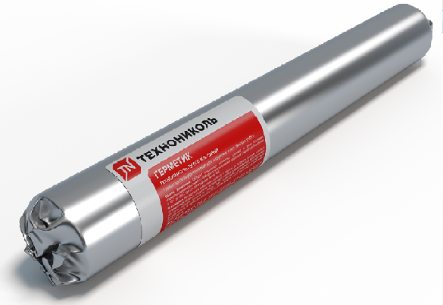  | 12 шт. | шт | 0 | 356.00 | Применяется для герметизации примыканий кровельного ковра, в том числе отгибов краевой рейки. После применения герметик полимеризуется при непрямом воздействии влаги и воздуха с образованием прочного соединения.
ПВХ металл LOGICROOF | 1.2 |  | лист 1,0х2,0 | м2 | 0 | 1,335.00 | Используется для изготовления капельников, отливов. Позволяет гомогенно приваривать мембрану без использования герметика. ТПО металл: 1,8мм (0,6мм металл, 1,2 мм покрытие) 1,1 мм (0,5мм металл, 0,6мм покрытие)
ТПО металл LOGICROOF | 1.8 |  | лист 1,25х2,0 | м2 | 0 | 1,335.00
Воронка с обжимным фланцем ТН (ВФ) 110х450 мм |  | 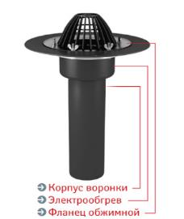 | 110х450 | шт | 0 | 3,018.00 | Кровельная воронка с листвоуловителем и обжимным фланцем из нержавеющей стали. Применяется для всех типов гидроизоляционных материалов. Воронка изготовлена из высокопрочного материала, устойчивого к атмосферному воздействию и ультрафиолетовому излучению.
Воронка с фланцем и обогревом ТН (ВФО) 110х450мм |  |  | 110х450 | шт | 0 | 3,898.00
Воронка с фланцем и обогревом ТН (ВФО) 160х450мм |  |  | 160х450 | шт | 0 | 3,969.00
Фартук из ПВХ мембраны для воронки ТН |  |  | 0,5х0,5 | шт | 0 | 250.00 | Соединяется с воронками типов ВФ, ВФО, ВФР,ВФОР или надставным элементом типа НЭ
Надставной элемент с фланцем ТН (НЭ-М) 125х340 |  | 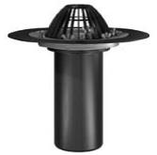 | 125х340 | шт | 0 | 2,937.00 | Используется совместно с воронками типов ВФ или ВФО в утеплённых кровлях с двухуровневой паро-гидроизоляцией. Манжета с запорным кольцом предотвращает проникновение ливневых стоков в слой теплоизоляции по месту соединения надставного элемента с воронкой. Может быть также использован как самостоятельное изделие подобно воронкам типа ВФ. Комплектуется листвоуловителем и уплотнительным кольцом.
Уплотнительные кольца для надставного элемента (М) |  |  |  | комп | 0 | 120.00 | Устанавливаются внутри кровельной воронки при изготовлении двухуровневой системы. Служат для уплотнения соединения между воронкой и надставным элементом (НЭ) для предотвращения обратного подпора воды.
Дренажный фланец для инверсионной кровли для воронок типа ВФ и ВФО (Д1) |  |  |  | шт | 0 | 155.00 | Используется совместно с воронкой и надставным элементом в теплоизолирующих кровлях инверсионного типа для отвода водостока с нижнего дренажно гидроизолирующего слоя кровли.
Дренажный фланец для балластной кровли для трапа типа Т (Д2) |  |  |  | шт | С | 155.00 | Используется совместно с воронкой и надставным элементом в теплоизолирующих кровлях балластного типа.
Трап для эксплуатируемой кровли (Т) для воронки |  | 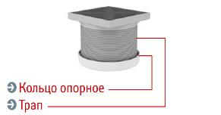 |  | шт | 0 | 775.00 | Используется совместно с воронками в эксплуатируемых кровлях различного типа. Совместно с воронками иных типов может использоваться во внутренних помещениях различного назначения. Материал трапа устойчив к атмосферным воздействиям, а также к воздействию стоков, содержащих моюще-чистящие средства. Используется совместно с опорным кольцом.
Кольцо опорное для фиксации трапа Т в воронки ВФ |  |  |  | шт | 0 | 63.00
ПВХ Кровельный аэратор 75 х 240 мм |  | 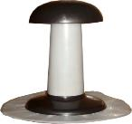 | 75х240 | шт | 0 | 470.00 | Кровельный аэратор используют при устройстве дышащей кровли. Служит для отведения пара из кровельной конструкции. Отвод пара позволяет снизить влажность утеплителя и других слоев кровельного пирога. Приваривается непосредственно к мембране.
Кровельный вакуумный аэратор с клапаном 450x420 мм |  |  | 450х420 | шт | 0 | 1,565.00 | Устанавливаются в угловые и парапетные (краевые) зоны, над которыми создается область пониженного давления, стремящееся оторвать кровлю. Открытие внутреннего клапана позволяет выровнять давление над и под кровельным покрытием, создается эффект «присасывания» мембраны к основанию.
Пленка пароизоляционная ТехноНИКОЛЬ | 0.2 | 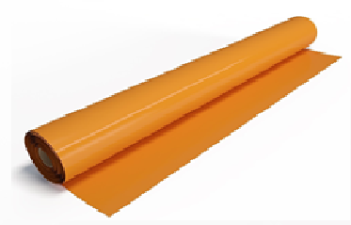 | 3,0х100 м | м2 | 0 | 17.50 | Применяется для пароизоляции плоской кровли во всех видах систем.
Скотч двусторонний для пароизоляции | 35мкм | 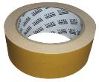 | 50 мм / 25 м. | рул | 0 | 140.00 | Предназначен для скрепления полотен пароизоляции с гладкой поверхностью. Применяется при температуре окружающей среды до +5⁰С
Контактный клей для ПВХ мембран ТН, 5л, шт | 5 | 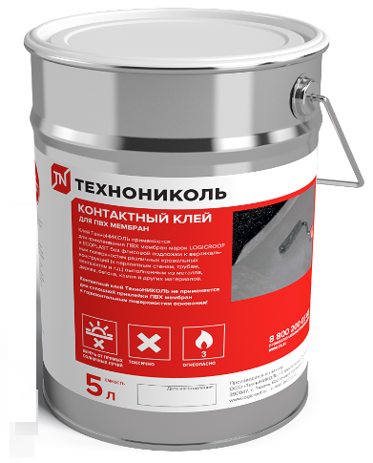 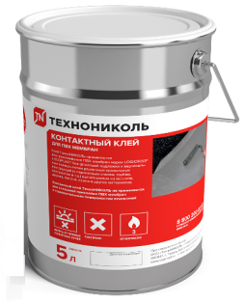 | 5 л. | шт | 0 | 1,870.00 | Применяется для приклеивания ПВХ мембран марок LOGICROOF и ECOPLAST без флисовой подложки к вертикальным поверхностям различных кровельных конструкций (к парапетным стенам, трубам, вентшахтам и т.д.) выполненным из металла, дерева, бетона, камня и других материалов. Не применяется для проклейки швов ПВХ мембран.
LOGICROOF BOND Клей контактный, 10 л | 10 | 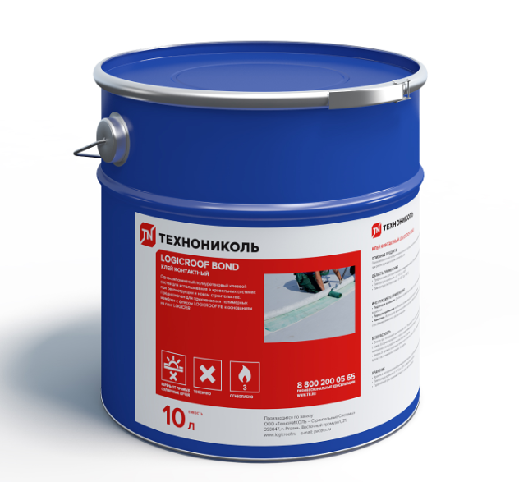  | 10 л. | шт | 0 | 3,290.00 | Однокомпонентный полиуретновый клеевой состав для использования в кровельных системах при реконструкции и новом стоительстве. Предназначен для приклеивания полимерных мембран с флисом LOGICROOF FB к основаниям из плит LOGICPIR.
LOGICROOF BOND ARCTIC Клей контактный, 10 кг | 10 | 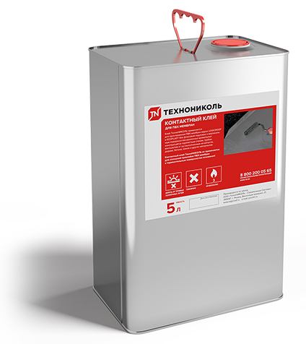  | 10 кг | шт | 0 | 11,100.00 | Однокомпонентный полиуретновый клеевой состав для использования в кровельных системах при реконструкции и новом стоительстве. Предназначен для приклеивания полимерных мембран с флисом LOGICROOF FB к основаниям из плит LOGICPIR.
Очиститель для ПВХ мембран ТехноНИКОЛЬ 3 кг | 3 | 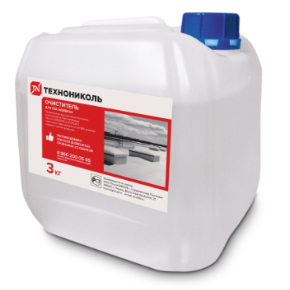 | Канистра 3л | шт | 0 | 2,315.00 | НОВАЯ РЕЦЕПТУРА!!! Предназначен для удаления локальных загрязнений на ПВХ мембранах и для подготовки поверхности мембран к сварке, эффективно удаляет загрязнения органического происхождения (жиры, битум, следы масла) так и неорганического, возникающие при устройстве и эксплуатации полимерной кровли. При использовании очистителя происходит активация поверхности ПВХ материала, осушение поверхности и пор материала от воды.
Жидкий ПВХ ТН серый 1л с флаконом-апликатором, шт | 1 | 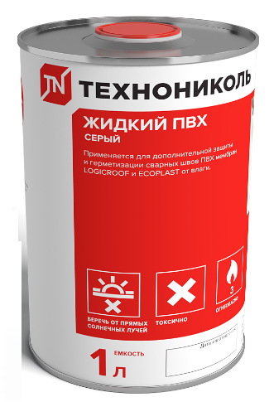  | 12 шт | шт | 0 | 1,110.00 | Применяется для дополнительной защиты и герметизации сварных швов ПВХ мембран LOGICROOF и ECOPLAST от влаги. После полимеризации образуется пленка, которая полностью идентична свойствам мембраны, что увеличивает водонепроницаемость сварного соединения и снижает риск проникновение влаги в сетку мембраны.
Разделительный слой ТехноНИКОЛЬ - СХ 100гр/м2 | 100 | 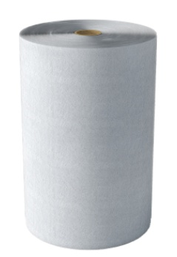 | 1,0х500 м | м2 | 0 | 21.17 | Предназначен для использования в качестве разделительного слоя между ПВХ и XPS
Геотекстиль термообработанный ПЭТ 300 гр/м2 | 300 | 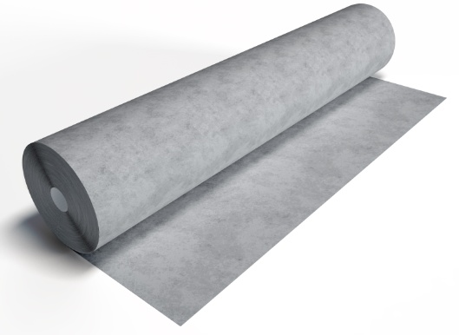 | 2,0х50 м | м2 | 0 | 53.40 | Предназначен для выполнения разделительных слоев в различных видах кровельных систем в соответствии с Руководством по ПМ. Термообработка позволяет свободно заворачивать саморезы через геотекстиль.
Геотекстиль термообработанный ПЭТ 150 гр/м2 | 150 |  | 2,0х50 м | м2 | 0 | 28.50
Противопожарный защитный материал LOGICROOF NG | 0.45 | 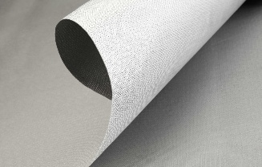 | 1х30 м | м2 | 0 | 620.00 | Рулонный огнезащитный материал Logicroof NG на основе негорючей ткани для создания противопожарных рассечек вокруг световых фонарей и люков дымоудаления. Надежно приваривается к кровельным мембранам на основе ПВХ горячим воздухом. Имеет малый вес и высокую долговечность при климатических воздействиях.
Огнезащитный материал LOGICROOF NG |  |  | 1х50 м | м2 | 0 | 620.00 | Рулонный огнезащитный материал Logicroof NG на основе негорючей ткани для создания противопожарных рассечек вокруг световых фонарей и люков дымоудаления. Надежно приваривается к кровельным мембранам на основе ПВХ горячим воздухом. Имеет малый вес и высокую долговечность при климатических воздействиях.
Подставка опорная ТехноНИКОЛЬ 15мм (для плитки) | 15 | 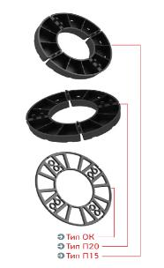 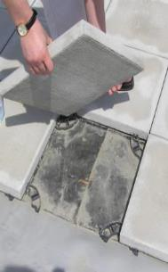 | 15мм | шт | 0 | 12.00 | Подставки типа П15 и П20 создают зазор между плиткой и гидроизоляционным покрытием, обеспечивая беспрепятственное и быстрое удаление воды с поверхности кровли. Опорное кольцо может накладываться на подставки типа П15 и П20 для увеличения их высоты с целью выравнивания слоя плиток при наличии локальных неровностей гидроизолирующего покрытия. Подставки и опорное кольцо изготовлены из полиэтилена высокой плотности, имеющего высокую стойкость к атмосферным воздействиям и ультрафиолетовому излучению в диапазоне температур от –50 до +80° С.
Подставка опорная ТехноНИКОЛЬ 20мм (для плитки) | 20 |  | 20мм | шт | 0 | 16.00
Кольцо выравнивающее ТехноНИКОЛЬ 3мм | 3 |  | 3мм | шт | 0 | 7.50
Держатель провода-молниеотвода 75х130 пустой |  | 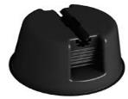 | 75-130 | шт | 0 | 70.00 | Используется на кровлях для фиксации проводов приема прямого разряда и отвода тока молнии к заземлению. Материал держателя устойчив к атмосферным воздействиям и ультрафиолетовому излучению в рабочем диапазоне температур от -50°С до +80°С
А-профиль (2 м), серый |  | 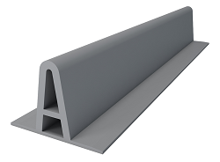 | 2 м | пог.м | 0 | 80.00 | Профиль из ПВХ с поперечным сечением "А" для имитации фальца.
ПВХ А-профиль для имитации фальца 2,5м серый |  |  | 2,5м | пог.м | 0 | 170.00 | Профиль из ПВХ с поперечным сечением "А" для имитации фальца.
ПВХ Внутренний угол ТехноНИКОЛЬ (10 шт/упак) |  |  | 10 шт. | шт | 0 | 44.00 | Используется для быстрого и качественного усиления внутреннего угла, где при раскройке мембраны остается точечное отверстие. Используйте готовый легко привариваемый внутренний угол, изготовленный из неармированной ПВХ мембраны толщиной 1,5 мм.
ПВХ Внешний угол ТехноНИКОЛЬ (10 шт/упак) |  |  | 10 шт | шт | 0 | 44.00 | Используется для быстрого и качественного усиления внешнего угла, где при раскройке мембраны остается точечное отверстие. Используйте готовый легко привариваемый внешний угол, изготовленный из неармированной ПВХ мембраны толщиной 1,5 мм.
ПВХ Внутренний угол, шт. |  |  | 10 шт. | шт | 0 | 43.00 | Используется для быстрого и качественного усиления внутреннего угла, где при раскройке мембраны остается точечное отверстие. Используйте готовый легко привариваемый внутренний угол, изготовленный из неармированной ПВХ мембраны толщиной 1,5 мм.
ПВХ Воронка экструдированная 110х240мм с листоуловителем, шт. |  | 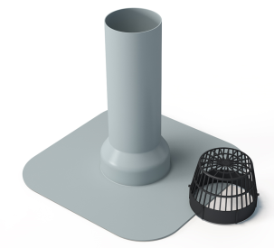 | шт | шт | 0 | 620.00 | Устанавливается в пониженных местах и применяется для отвода воды с поверхности кровли. Приваривается к мембране гомогенно.
ПВХ Воронка экструдированная ремонтная 100х240мм с листоуловителем, шт. |  |  | шт | шт | 0 | 620.00
ТПО Воронка экструдированная 100х300мм, шт. |  |  | шт | шт | 0 | 460.00
Logicroof Spray Gun |  | 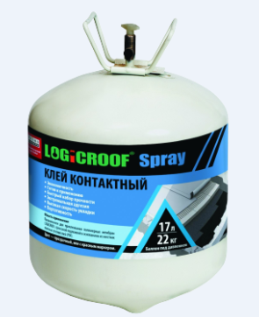 | шт | шт | 0 | 7,830.00 | Клея линейки LOGICROOF Spray применяются для приклейки полимерной мембраны с флисовой подложкой к основанию из бетона, старого битумного ковра, жестких плитных утеплителей (PIR). Для облегчения работы в состав клея может добавляться краситель сигнального цвета (зеленый, красный, синий).
Logicroof Spray Gun с удлинителем 61см |  |  | шт | шт | 0 | 8,450.00
LOGICROOF SPRAY Клей Контактный, 17л |  |  | шт | шт | 0 | 32,300.00
LOGICROOF SPRAY Клей-пена, 10л |  |  | шт | шт | 0 | 19,500.00
LOGICROOF SPRAY шланг для клеевого пистолета 3,5м |  |  | шт | шт | 0 | 8,140.00
ПВХ Logicroof Walkway Puzzle дорожка серая 0,6*0,6м | 8 мм | 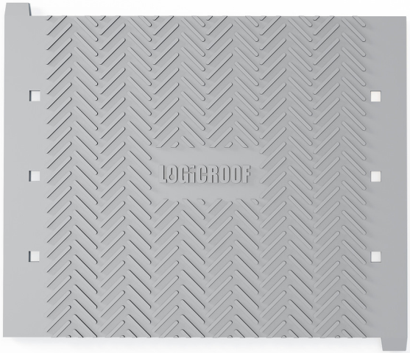 | 600х600/ 50шт | шт | 0 | 530.00 | Пешеходная дорожка собирается из отдельных готовых элементов как пазлы. Рабочий размер одного элемента 600х600 мм. После укладки края готовой дорожки привариваются к поверхности основной кровли при помощи автомата горячего воздуха (Варимат или аналог), для этого по краям элементов предусмотрена специальная полоса шириной 80 мм без тиснения. Для отвода воды через пешеходную дорожку на обратной стороне элементов сделаны специальные канавки, поэтому делать разрывы в дорожке не требуется.
ПВХ Logicroof Walkway Puzzle дорожка серая 0,6*0,6м/ 50 шт/упак (2-й сорт) |  |  | 600х600/ 50шт | шт | 0 | 400.00
Заплатка самоклеящаяся LOGICROOF SelfPatch для срочного ремонта ПВХ мембраны 190*150мм | 1.2 |  | 3 шт в упак | упак | 0 | 850.00 | Самоклеящийся гидроизоляционный материал для временного срочного ремонта механических повреждений(проколы, порезы, трещены и др.) на поверхности кровель из ПВХ мембран.

Крепежные изделия

Маркировка | Длина, мм | Изображение | Количество штук в упаковке | Ед.изм | Категория готовности к отгрузке | Цена (с НДС), руб. | Применение
Телескопический крепеж ТехноНИКОЛЬ 1/20 | 20 | 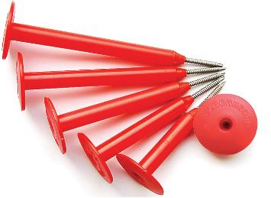 | 2000 | шт | 0 | 2.18 | Предназначен для механической фиксации тепло- и гидроизоляционных материалов к несущим основаниям кровли из металлического профилированного листа, бетона и дерева.
Телескопический крепеж ТехноНИКОЛЬ 1/50 | 50 |  | 1300 | шт | 0 | 2.47
Телескопический крепеж ТехноНИКОЛЬ 1/80 | 80 |  | 930 | шт | 0 | 3.10
Телескопический крепеж ТехноНИКОЛЬ 1/100 | 100 |  | 720 | шт | 0 | 3.52
Телескопический крепеж ТехноНИКОЛЬ 1/120 | 120 |  | 560 | шт | 0 | 3.16
Телескопический крепеж ТехноНИКОЛЬ 1/130 | 130 |  | 530 | шт | 0 | 3.57
Телескопический крепеж ТехноНИКОЛЬ 1/140 | 140 |  | 470 | шт | 0 | 3.75
Телескопический крепеж ТехноНИКОЛЬ 1/150 | 150 |  | 450 | шт | 0 | 5.48
Телескопический крепеж ТехноНИКОЛЬ 1/170 | 170 |  | 370 | шт | 0 | 5.93
Телескопический крепеж ТехноНИКОЛЬ 1/180 | 180 |  | 330 | шт | 0 | 6.05
Телескопический крепеж ТехноНИКОЛЬ 1/200 | 200 |  | 280 | шт | 0 | 6.91
Телескопический крепеж ТехноНИКОЛЬ 1/220 | 220 |  | 260 | шт | 0 | 8.25
Телескопический крепеж ТехноНИКОЛЬ 1/240 | 240 |  | 240 | шт | 0 | 9.52
Телескопический крепеж ТехноНИКОЛЬ 1/260 | 260 |  | 220 | шт | 0 | 10.75
Саморез сверлоконечный ТехноНИКОЛЬ 4,8х60 | 60 |  | 500 | шт | 0 | 2.56 | Кровельный самонарезающий сверлоконечный винт для механического крепления телескопического элемента в стальное основание толщиной 0,75 - 2,5мм. Применяется в комплекте с телескопами.
Саморез сверлоконечный ТехноНИКОЛЬ 4,8х70 | 70 |  | 500 | шт | 0 | 2.82
Саморез сверлоконечный ТехноНИКОЛЬ 4,8х80 | 80 |  | 500 | шт | 0 | 4.14
Саморез сверлоконечный ТехноНИКОЛЬ 4,8х100 | 100 |  | 500 | шт | 0 | 6.23
Саморез сверлоконечный ТехноНИКОЛЬ 4,8х120 | 120 |  | 350 | шт | 0 | 7.44
Саморез сверлоконечный ТехноНИКОЛЬ 4,8х160 | 160 |  | 500 | шт | 0 | 14.32
Саморез сверлоконечный ТехноНИКОЛЬ 4,8х200 | 200 |  | 200 | шт | 0 | 20.60
Саморез остроконечный ТехноНИКОЛЬ 4,8х50 | 50 |  | 500 | шт | 0 | 2.30 | Кровельный самонарезающий винт (без сверла) для механического крепления телескопического элемента в стальное основание толщиной max. 0,75мм или бетон в комплекте с анкерным элементом.
Саморез остроконечный ТехноНИКОЛЬ 4,8х70 | 70 |  | 500 | шт | 0 | 3.11
Саморез остроконечный ТехноНИКОЛЬ 4,8х80 | 80 |  | 500 | шт | 0 | 3.47
Саморез остроконечный ТехноНИКОЛЬ 4,8х100 | 100 |  | 500 | шт | 0 | 5.09
Саморез по бетону ТехноНИКОЛЬ 6,3х80 (1000 шт/упак) | 80 |  | 1000 | шт | 0 | 9.12 | Служит для механического закрепления кровельного пирога в стяжку, в ребристые плиты перекрытия и бетон. Применяется в комплекте с телескопическими крепежами. В каждой коробке саморезов, для удобства монтажа присутствует Бита и Бур.
Саморез по бетону ТехноНИКОЛЬ 6,3х90 (1000 шт/упак) | 90 |  | 1000 | шт | 0 | 10.79
Саморез по бетону ТехноНИКОЛЬ 6,3х110 (800 шт/упак) | 110 |  | 800 | шт | 0 | 13.90
Бита Т30хТ30х180 | 180 |  | 1 | шт | 0 | 277.80 | Двухсторонняя насадка для шуруповерта с упрочненным намагниченным шпицем типа TORX.
Бур по бетону 5,5х260 | 260 |  | 10 | шт | 0 | 171.95 | так как бетон является очень твердым материалом то для сверления отверстий в нем необходимо использовать бур для бетона. Бур предназначен для неармированного и армированного бетона.
Бур по бетону 5,5х310 | 310 |  | 10 | шт | 0 | 194.36
Рейка краевая алюминиевая ТехноНИКОЛЬ 3000х32х3,0 | 3,0 м |  | 50 шт | пог.м | 0 | 78.26 | Упрочненная ребрами жесткости для распределения нагрузки при линейном методе крепления края мембранного полотна на парепете, примыканиях. Отогнутый бортик предназначен для заполнения герметиком.
Рейка прижимная алюминиевая ТехноНИКОЛЬ 3,0 м | 3,0 м |  | 60 шт | пог.м | 0 | 62.69 | Упрочненная ребрами жесткости для распределения нагрузки при линейном методе крепления гидроизоляционного ковра вдоль парапета
Перфорированная лента для примыканий к трубам и проходкам | 3,0 м |  | 100 шт | пог.м | 0 | 33.44 | Для временной фиксации в неотвественных зонах. Для изготовления хомутов для труб или проходов, размер - 3000х20х1,2
Рейка прижимная стальная ТехноНИКОЛЬ 3000х31х1,5 | 3,0 м |  | 24 шт | пог.м | 0 | 79.56 | Альтернатива краевой и прижимной алюминевых реек, позволяет производить герметизацию краевой зоны. Рейка обладает повышеной прочностью на изгиб и кручение и высокой антикорризиционной стойкостью
Анкерный элемент ТехноНИКОЛЬ 8*45мм | 45 |  | 2500 | шт | 0 | 1.33 | Полиамидная анкерная гильза для комплектации крепежного элемента при устройстве стяжки по конструкции покрытия для механического крепления.
Анкерный элемент ТехноНИКОЛЬ 8*60мм | 60 |  | 2000 | шт | 0 | 1.70
Саморез сверлоконечный ТехноНИКОЛЬ 5,5х35 | 35 |  | 1000 | шт | 0 | 3.13 | Служит для комплектации тарельчатых и прижимных элементов в стальное/деревянное основание.
Саморез сверлоконечный ТехноНИКОЛЬ 5,5х45 | 45 |  | 1000 | шт | 0 | 3.89
Круглый тарельч. держатель ТН (1/С) Ø 50 (800 шт./упак) | 50 |  | 800 | шт | 0 | 3.00 | Для механической фиксации рулонных гидроизоляционных материалов к несущим и ограждающим основаниям из металлического профлиста, бетона и дерева
Тарельчатый элемент ТехноНИКОЛЬ Ø50 мм (550 шт/упак) | 50 |  | 550 | шт | 0 | 5.87 | Для механической фиксации рулонных гидроизоляционных материалов к несущим и ограждающим основаниям из металлического профлиста, бетона и дерева
Металлические тарелки - для индукционной системы, ПВХ | 0.8 |  | 400 | шт | 0 | 23.04 | Металлическая тарелка со специальным покрытием из ПВХ. Применяется в комплекте с Телескопическим крепежом для индукции.
Телескопический крепеж для индукции ПВХ 50мм (1100 шт/упак) | 50 | 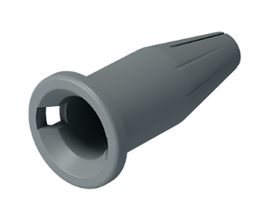 | 1100 | шт | 0 | 5.75 | Крепёжные элементы применяются для механической фиксации теплоизоляционных и кровельных гидроизоляционных материалов к основанию совместно с аппаратом для индукционной сварки в системах индукционного крепления. Применяется в комплекте с Металлической тарелкой для индукционной системы. Крепиться в зависимости от типа основания, либо в сочетании с саморезами 4,8 мм или 6,3 мм ТехноНИКОЛЬ.
Телескопический крепеж для индукции ПВХ 80мм (650 шт/упак) | 80 |  | 650 | шт | 0 | 8.94
Телескопический крепеж для индукции ПВХ 100мм (450 шт/упак) | 100 |  | 450 | шт | 0 | 10.37
Телескопический крепеж для индукции ПВХ 120мм (350 шт/упак) | 120 |  | 350 | шт | 0 | 12.41
Телескопический крепеж для индукции ПВХ 150мм (320 шт/упак) | 150 |  | 320 | шт | 0 | 15.49
Телескопический крепеж для индукции ПВХ 180мм (350 шт/упак) | 180 |  | 350 | шт | 0 | 18.26

ОБОРУДОВАНИЕ и ОСНАСТКА ДЛЯ СВАРКИ МЕМБРАН

Наименование | Арт. № | Изображение | Упаковка |  | Категория | Цена с НДС, руб./шт. | Описание
Пробник для проверки качества шва | шт | 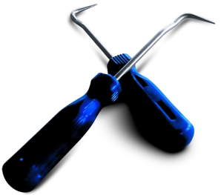 | 5 шт в упаковке | шт | 0 | 220.00 | Предназначен для праверки качества шва после сварки.
Energy НТ1600 набор для сварки внахлёст Weldy by Liaster (1шт/уп) | шт | 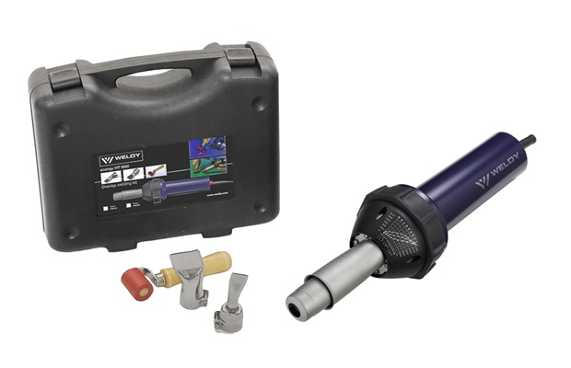  | пластиковый кейс | шт | 0 | 24,430.00 | Набор для сварки внахлёст ПВХ и ТПО мембран Напряжение 230В, мощность 1600Вт, плавная регулировка температуры 20-650°C, расход воздуха (20 °C) – 240 л/мин, макс. статическое давление – 2600Па, масса 2,5 кг. Комплектация: щелевая насадка 20мм, широкая щелевая насадка 40мм, прикаточный силиконовый ролик, кейс для хранения и транспортировки.

